UI 화면
1. 기본 상태


No. | 명칭 | 내용 |  |  | 비고
1 | Player_Hp | 플레이어가 보유 하고 있는 체력 |  |  | -
2 | Player_Tool | 플레이어가 보유 하고 있는 도구 |  |  | -
3 | Player_Drink | 플레이어가 보유 하고 있는 음료 아이템 |  |  | -
4 | Player_KEY | 플레이어가 보유 하고 있는 마스터 키 아이템 |  |  | -

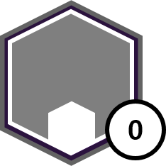
1.1 Player_Tool_Count
 |  | 그림1번
1
도구 아이콘
보유 하고 있는 개수

 |  |  |  |  | 그림 2번
 |  |  |  |  | 아이템을 보유 하고 있지 않을 경우

No. | 명칭 | 내용 |  |  | 비고
1 | Tool_Icon | 도구 아이콘의 모양 |  |  | 아이템을 보유 하지 않을 경우 2번 그림
2 | Tool_Count | 보유 하고 있는 도구의 횟수 |  |  | 아이템 습득 시 증가/사용 시 제거

1.2 Player_Tool_No_count

No. | 명칭 | 내용 |  |  | 비고
1 | Tool_Icon | 도구 아이콘의 모양 |  |  | 유저가 인지하기 쉽도록 제작

1.3 Player_Hp
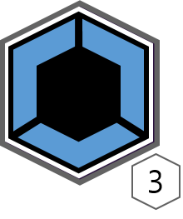

No. | 명칭 | 내용 |  |  | 비고
1 | HP_Icon | 체력 아이콘 |  |  | -
2 | HP_Count | 남은 체력에 따라 변경 되는 형태의 아이콘 |  |  | -
3 | HP_Num_Count | 남은 체력에 따라 변경 되는 형태의 숫자 아이콘 |  |  | -

순서 1 |  |  | 순서 2 | 순서 3 | 순서 4
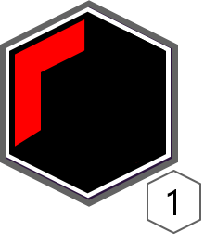
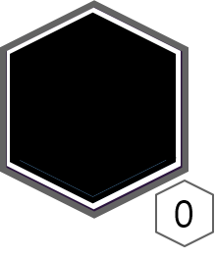
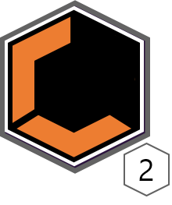

No. | 상태 | 내용 |  |  | 비고
1 | 기본 상태 | 피격을 입지 않은 기본상태 |  |  | -
2 | 체력 1 감소 | 체력이 1 감소한 상태 |  |  | 체력 감소에 따라 색 변경
3 | 체력 2 감소 | 체력이 2 감소한 상태 |  |  | 체력 감소에 따라 색 변경
4 | 체력 없음 | 체력이 없는 상태 |  |  | 체력 감소에 따라 색 변경

1.4 Player_Item

Player_Drink


Player_KEY

2. 조준 에임



No. | 상태 | 내용 |  |  | 비고
1 | Player_Hp | 플레이어가 보유 하고 있는 체력
2 | Player_Tool | 플레이어가 보유 하고 있는 도구
3 | Player_Aim | 해킹을 위해서 오브젝트를 조준하는 조준점

2.1 Aim
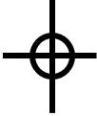

No. | 상태 | 내용 |  |  | 비고
1 | Player_Aim | 플레이어가 조준 하게 되는 조준점

2.2 wire



No. | 상태 | 내용 |  |  | 비고
1 | Tool_Wire | Wire 아이콘 표기 |  |  | 오브젝트 위에 지정 된 위치에 아이콘 표기
2 | 예시용 오브젝트 | 와이어를 걸기 위한 오브젝트 |  |  | 와이어 쓸 수 있는 오브젝트임 ㅋ

3. 드론
3.1 드론 해킹 UI
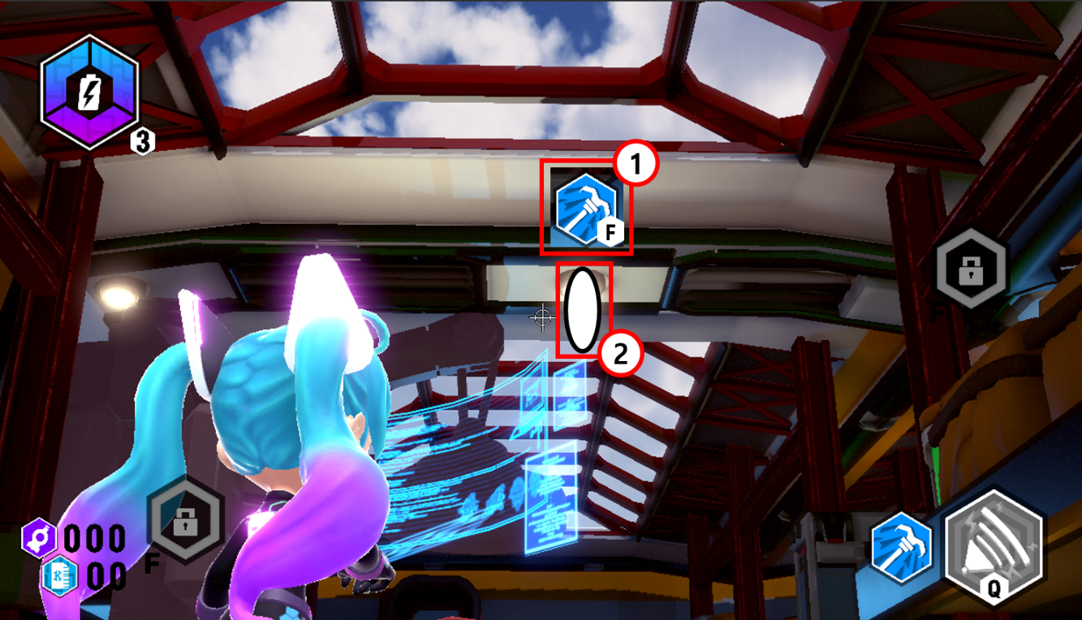

No. | 상태 | 내용 |  |  | 비고
1 | Drone_Time | 드론을 조작할 수 있는 시간을 표기하는 아이콘
2 | Drone_Skill | 드론의 스킬을 표기하는 아이콘

3.2 드론 표기 UI

?
!
?

No. | 상태 | 내용 |  |  | 비고
1 | Drone_Watch
2 | Drone_Watch_Full
3 | Drone_Tracking

4. 오브젝트 UI

CCTV

순서1 |  |  |  |  |  | 순서2

No. | 상태 | 내용 |  |  | 비고
1 | 카메라 변경 전 연출
2 | 변경 화면

오브젝트 해킹 UI

상호작용 UI

설명 UI

명칭 UI

